Design
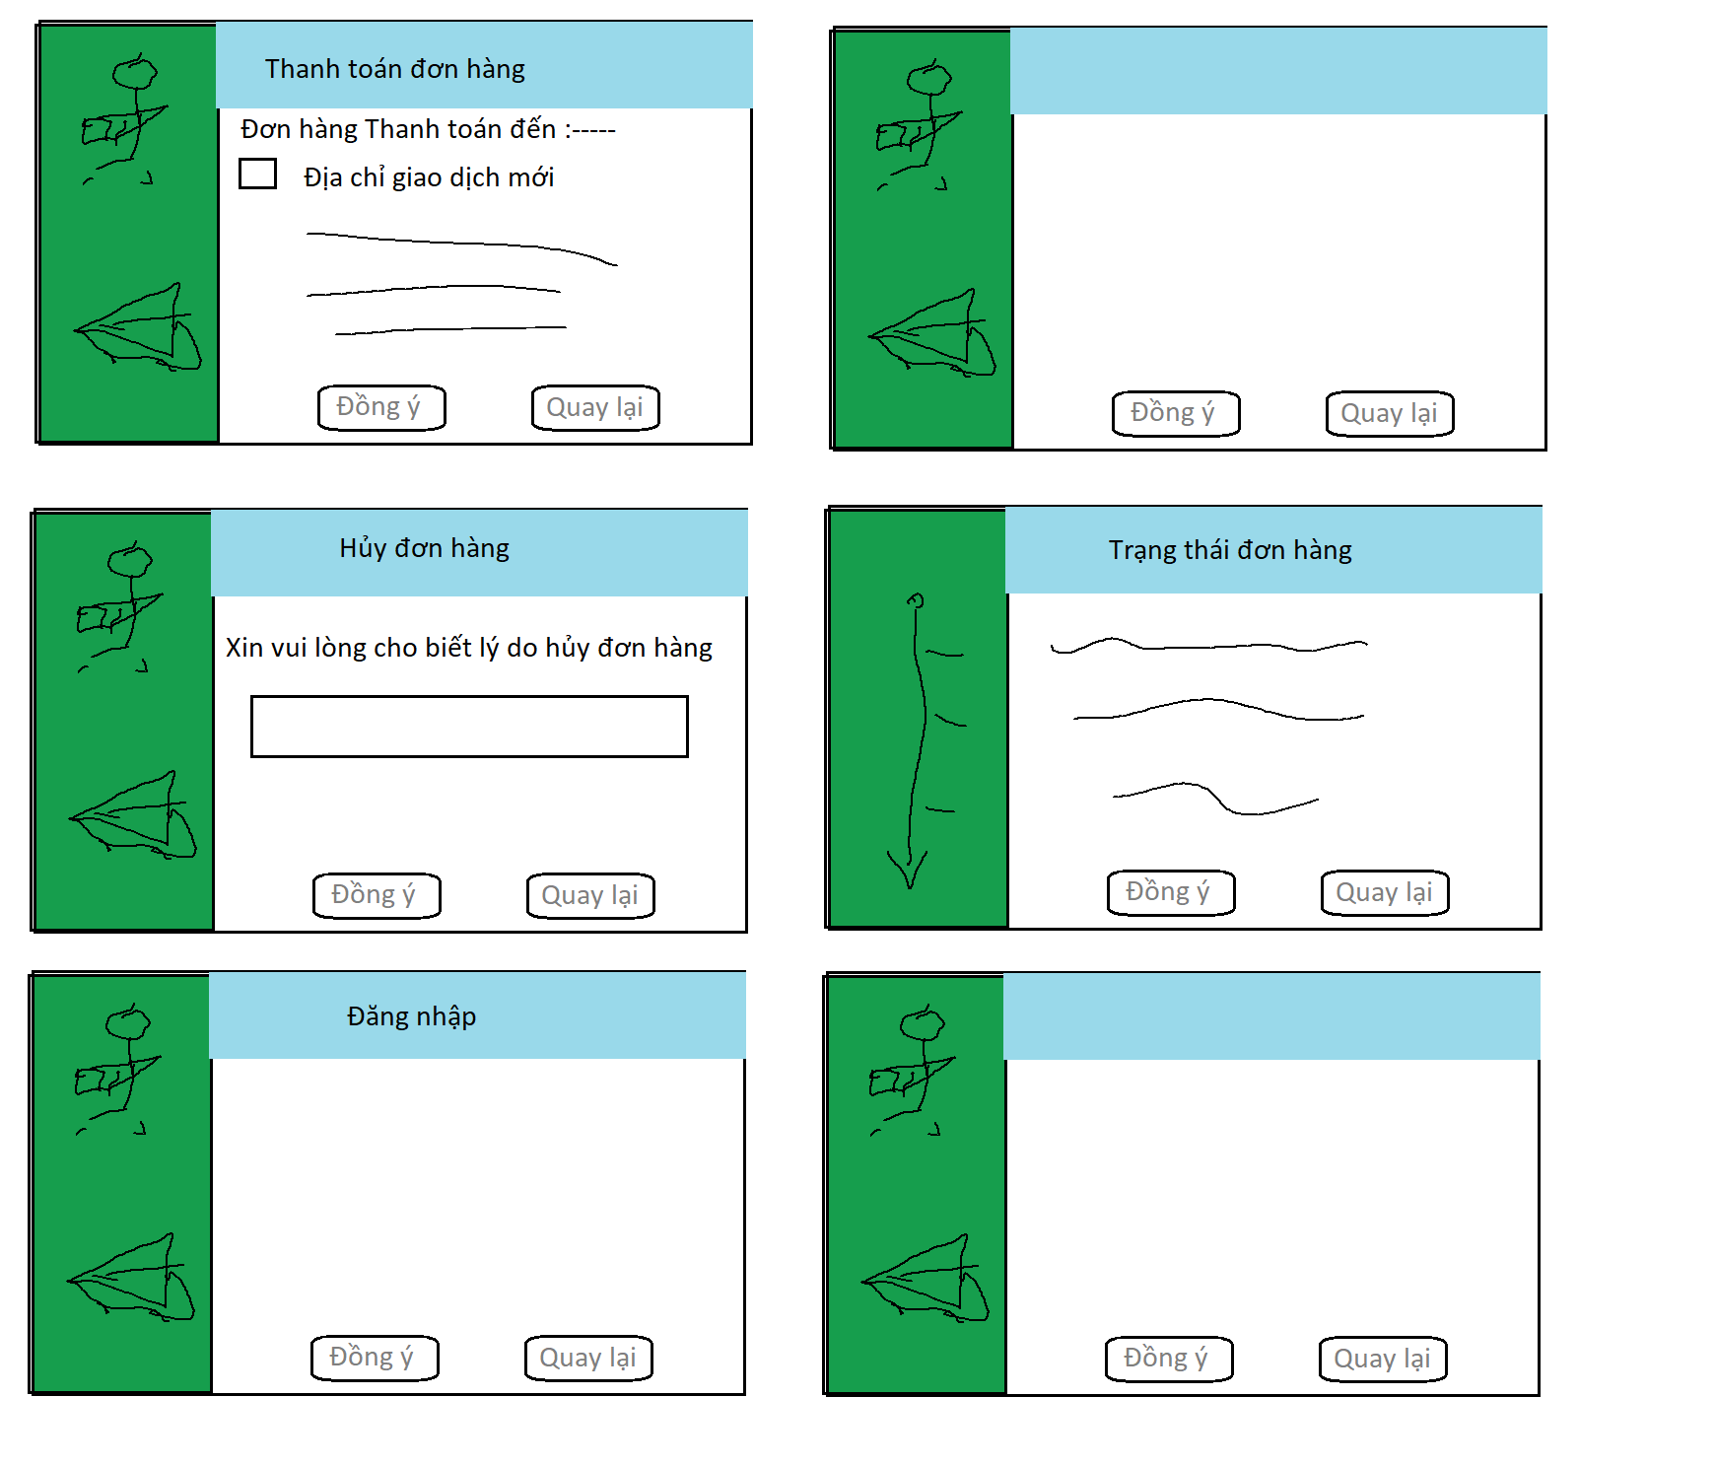

create product
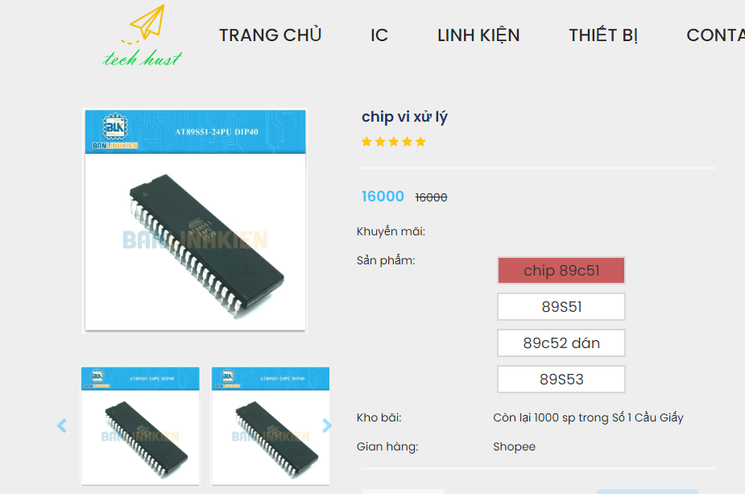
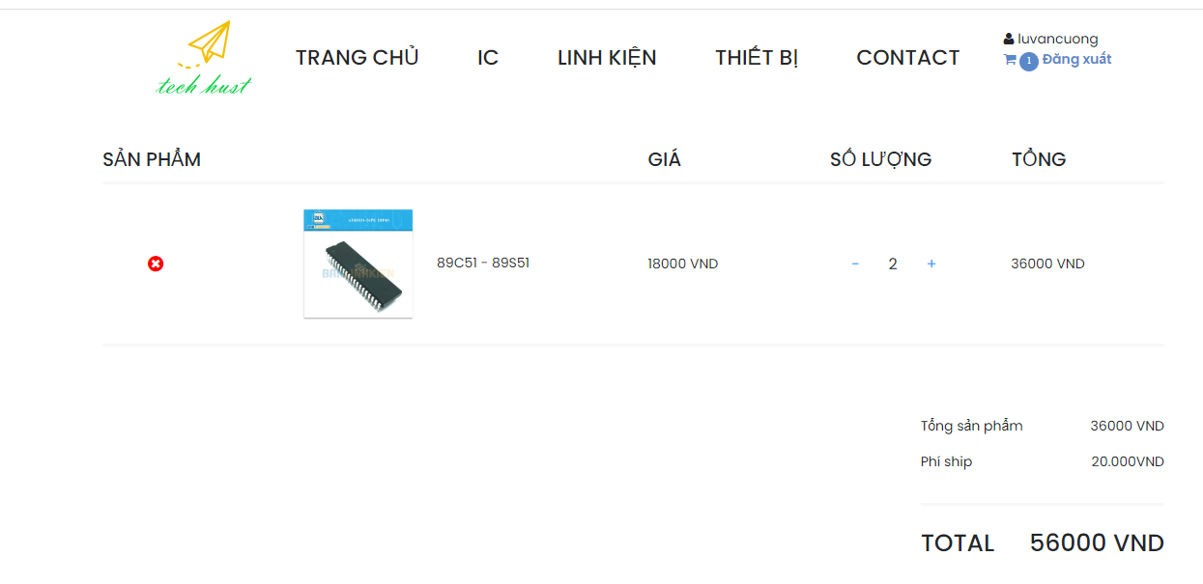
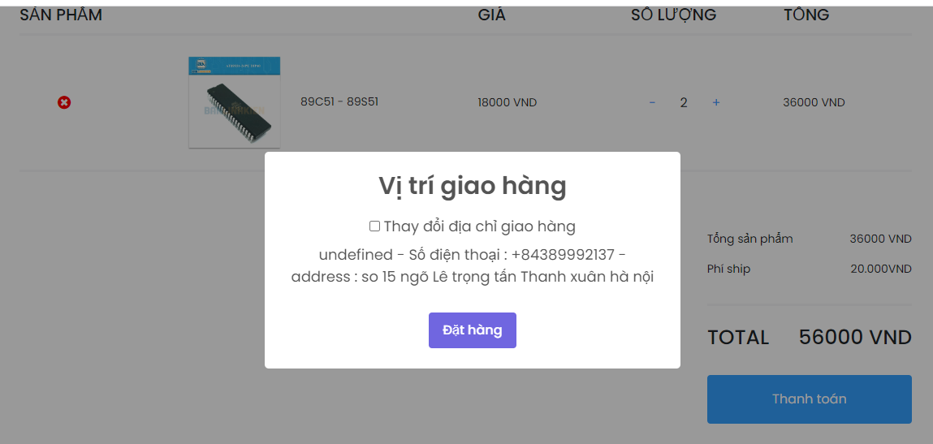
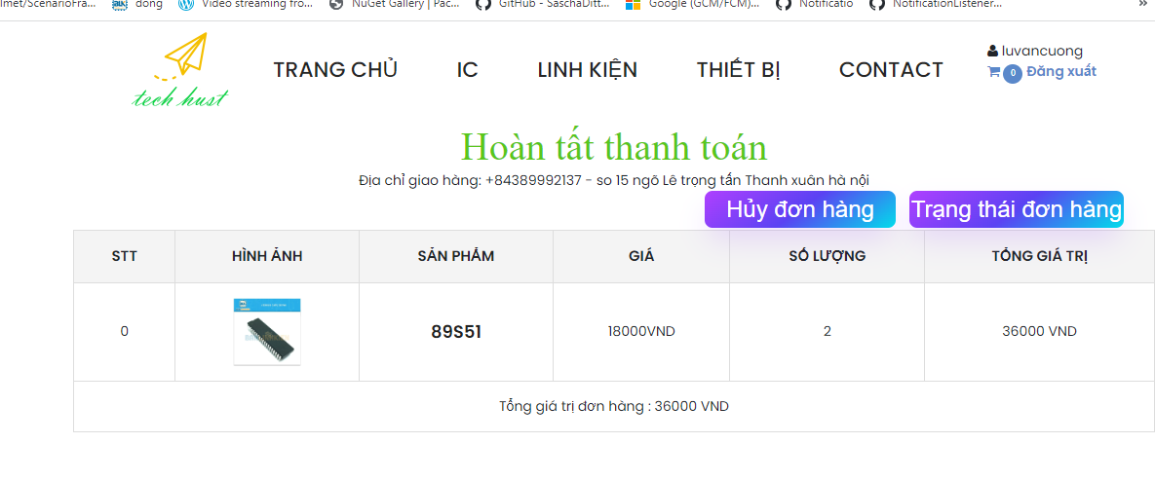
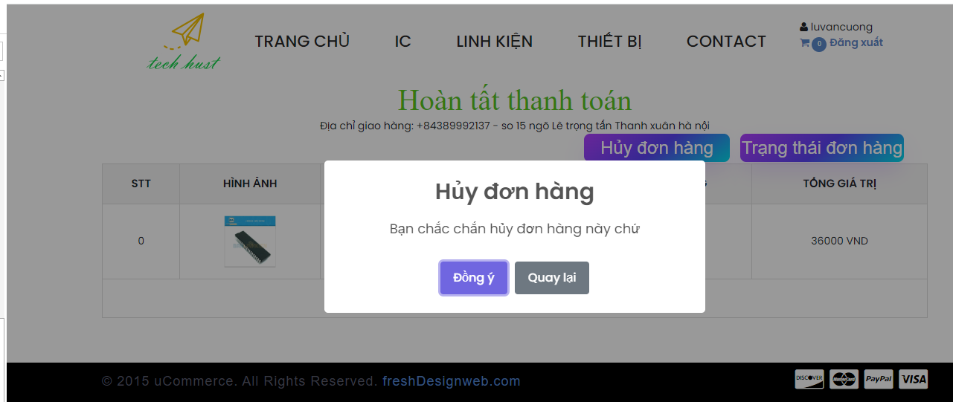
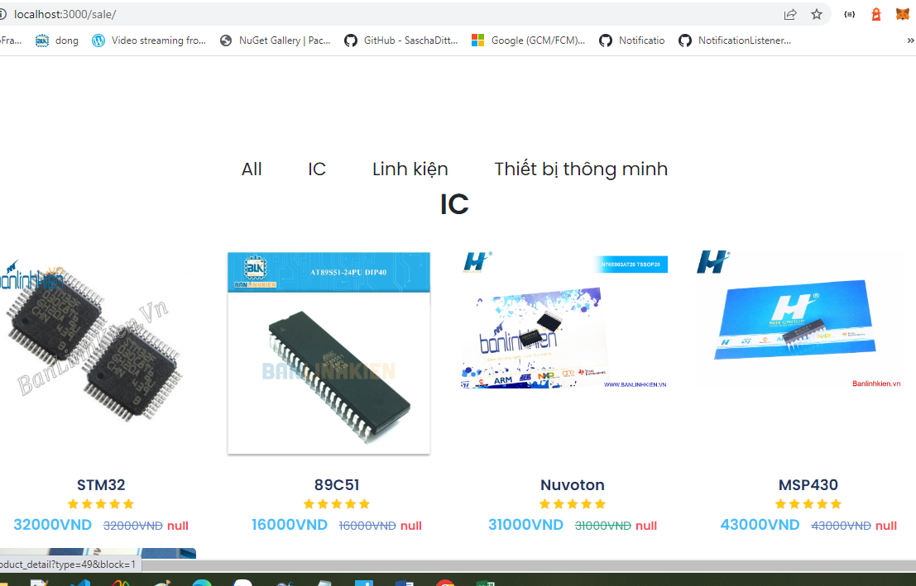

Tạo sản phẩm

cac truong hơp mua hàng
Mua Hàng
0:Đơn hàng đang đợi
10:Đơn hàng được
chấp thuận
20: Chuyển cho cộng
tác viên
30:Kết thúc đơn
hàng - đã nhận hàng

s

40:Đơn hàng yêu
cầu hủy

50:Điều tra đơn hàng - đơn hàng lỗi

60:Đơn hàng đã hủy

70:Trả lại hàng

